Đăng ký tài khoản giảng viên
Project Name | XÂY DỰNG WEBSITE THƯƠNG MẠI VÀ HỌC TẬP TRỰC TUYẾN VLEARNING HỖ TRỢ THANH TOÁN ONLINE VÀ TÍCH HỢP BẢO MẬT CAO
Module Code | Đăng ký tài khoản giảng viên
 | Hoàn thành | Lỗi | Chưa kiểm tra | Bị chặn | Tổng lần kiểm tra
Round 1 | 15 | 0 | 0 | 0 | 15
Round 2 | 15 | 0 | 0 | 0 | 15
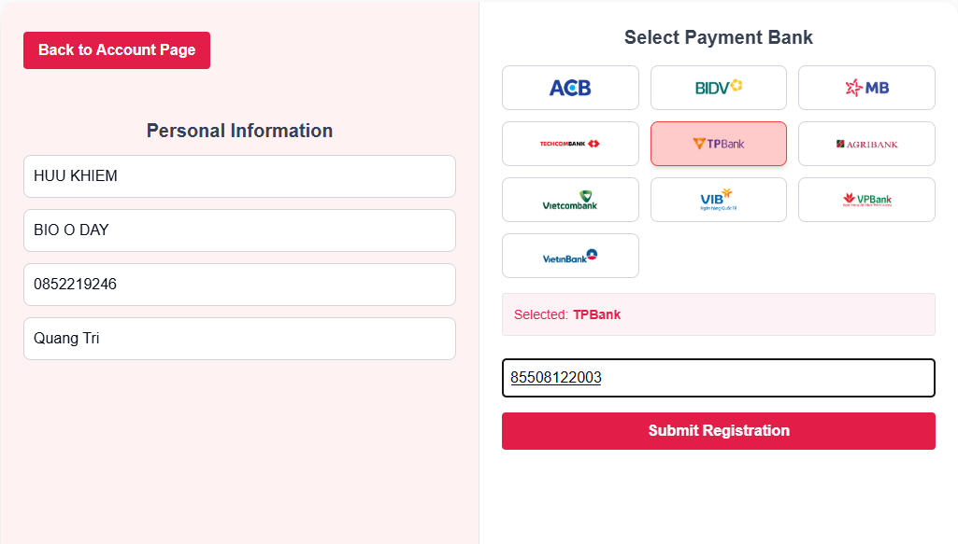

Test Case ID | Mô tả | Quy trình | Điều kiện tiên quyết | Kết quả mong đợi | Kết quả thực tế | Kết quả |  |  |  |  |  | Chú thích
 |  |  |  |  |  | Vòng 1 |  |  | Vòng 2
 |  |  |  |  |  | Trạng thái | Ngày kiểm tra | Người kiểm tra | Trạng thái | Ngày kiểm tra | Người kiểm tra
GUI_SHOW Đăng ký tài khoản giảng viên
GUI-GV01 | Hiển thị thông tin cá nhân nếu có | Truy cập trang instructor register | Người dùng đã từng nhập thông tin | Các trường được điền sẵn thông tin trước đó | Như mong đợi | Passed | 2025-10-05 | Long | Passed | 2025-11-05 | Viễn
GUI-GV02 | Yêu cầu nhập đầy đủ nếu chưa có thông tin | Truy cập trang instructor register | Người dùng chưa từng nhập thông tin | Các trường bắt buộc trống thì không được Submit | Như mong đợi | Passed | 2025-10-05 | Long | Passed | 2025-11-05 | Viễn
GUI-GV03 | Hiển thị danh sách ngân hàng | Truy cập trang instructor register | - | Hiển thị đầy đủ 10 ngân hàng, logo rõ ràng | Như mong đợi | Passed | 2025-10-05 | Long | Passed | 2025-11-05 | Viễn
GUI-GV04 | Highlight ngân hàng đã chọn | Click chọn 1 ngân hàng | - | Ngân hàng chọn có border đỏ, dòng chữ “Selected: ...” hiện bên dưới | Như mong đợi | Passed | 2025-10-05 | Long | Passed | 2025-11-05 | Viễn
GUI-GV05 | Giao diện nút Submit Registration | Quan sát nút dưới input số tài khoản | - | Nút nền đỏ #e61f57, chữ trắng, text “Submit Registration” | Như mong đợi | Passed
GUI-GV06 | Giao diện nút Back to Account Page | Quan sát góc trái giao diện | - | Nút màu đỏ, text trắng: “Back to Account Page” | Như mong đợi | Passed
FUNCTION_SHOW Đăng ký tài khoản giảng viên
FUNC-GV01 | Kiểm tra bắt buộc nhập thông tin | Nhấn Submit khi còn thiếu trường | Một hoặc nhiều trường trống | Cảnh báo lỗi, không cho tiếp tục | Như mong đợi | Passed | 14/11/2024 | Long | Passed | 2025-11-05 | Viễn
FUNC-GV02 | Hiển thị bảng Confirm thông tin | Nhấn Submit khi đã nhập đầy đủ | Dữ liệu hợp lệ | Hiện popup “Confirm Information” | Như mong đợi | Passed | 14/11/2024 | Long | Passed | 2025-11-05 | Viễn
FUNC-GV03 | Đóng popup khi nhấn Cancel | Nhấn Cancel trong popup xác nhận | Popup đang hiển thị | Đóng popup, không gửi dữ liệu | Như mong đợi | Passed | 14/11/2024 | Long | Passed | 2025-11-05 | Viễn
FUNC-GV04 | Gửi dữ liệu khi Confirm | Nhấn Confirm trong popup xác nhận | Dữ liệu hợp lệ | Nếu tài khoản ngân hàng đúng → đăng ký thành công | Như mong đợi | Passed | 14/11/2024 | Long | Passed | 2025-11-05 | Viễn
FUNC-GV05 | Báo lỗi nếu tài khoản ngân hàng không hợp lệ | Nhấn Confirm với mã số sai | Nhập sai số tài khoản | Hiển thị “Không tìm thấy tài khoản ngân hàng” | Như mong đợi | Passed | 14/11/2024 | Long | Passed | 2025-11-05 | Viễn
FUNC-GV06 | Hiển thị nút Go to Instructor Page | Nhấn Confirm và đăng ký thành công | Đúng tài khoản ngân hàng | Hiện popup “Registration Successful!” kèm nút điều hướng | Như mong đợi | Passed | 14/11/2024 | Long | Passed | 2025-11-05 | Viễn
FUNC-GV07 | Quay lại trang quản lý tài khoản | Nhấn Back to Account Page | Ở trang đăng ký giảng viên | Điều hướng về trang “Account Management” | Như mong đợi | Passed | 14/11/2024 | Long | Passed | 2025-11-05 | Viễn
FUNC-GV08 | Điều hướng đến trang Instructor Page | Nhấn Go to Instructor Page | Popup đăng ký thành công đang hiển thị | Điều hướng đến trang Instructor | Như mong đợi | Passed | 14/11/2024 | Long | Passed | 2025-11-05 | Viễn
FUNC-GV09 | Điều hướng đến trang Quản lý tài khoản | Nhấn nút nút Back to Account Page | - | Quay về trang quản lý tài khoản | Như mong đợi | Passed | 14/11/2024 | Long | Passed | 2025-11-05 | Viễn

Quản lý tài khoản
Project Name | XÂY DỰNG WEBSITE THƯƠNG MẠI VÀ HỌC TẬP TRỰC TUYẾN VLEARNING HỖ TRỢ THANH TOÁN ONLINE VÀ TÍCH HỢP BẢO MẬT CAO
Module Code | Quản lý tài khoản
 | Hoàn thành | Lỗi | Chưa kiểm tra | Bị chặn | Tổng lần kiểm tra
Round 1 | 13 | 0 | 0 | 0 | 13
Round 2 | 13 | 0 | 0 | 0 | 13
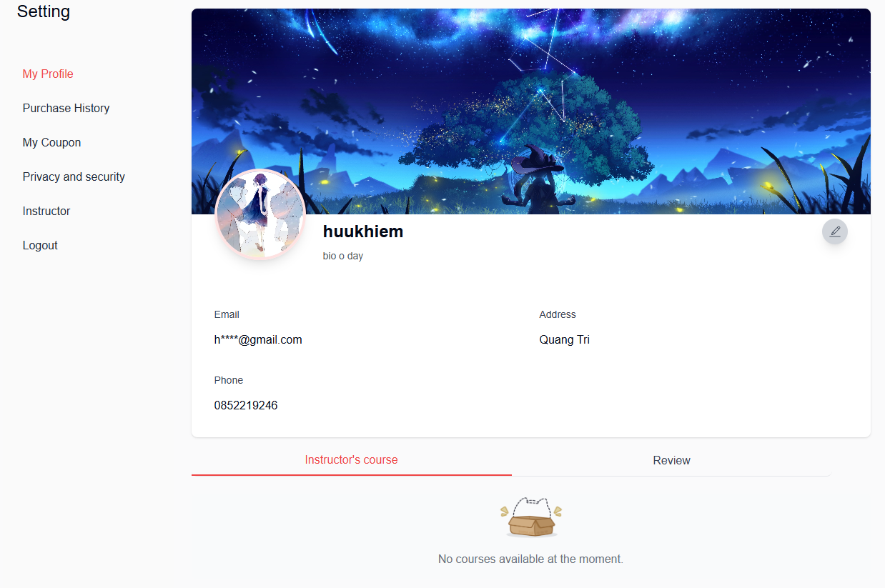

Test Case ID | Mô tả | Quy trình | Điều kiện tiên quyết | Kết quả mong đợi | Kết quả thực tế | Kết quả |  |  |  |  |  | Chú thích
 |  |  |  |  |  | Vòng 1 |  |  | Vòng 2
 |  |  |  |  |  | Trạng thái | Ngày kiểm tra | Người kiểm tra | Trạng thái | Ngày kiểm tra | Người kiểm tra
GUI_SHOW Quản lý tài khoản
FUNC-QLTK01 | Kích hoạt chỉnh sửa | Click nút Edit | Trang My Profile đã load | Các trường bio, name, address, phone chuyển sang input, avatar và background có thể chọn ảnh mới | Như mong đợi | Passed | 2025-10-05 | Long | Passed | 2025-11-05 | Vũ
FUNC-QLTK02 | Không chỉnh được email | Nhấn edit, thử tương tác với email | Đã bật chế độ chỉnh sửa | Trường email vẫn hiển thị dạng text, không cho thao tác | Như mong đợi | Passed | 2025-10-05 | Long | Passed | 2025-11-05 | Vũ
FUNC-QLTK03 | Lưu thông tin sau chỉnh sửa | Chỉnh thông tin, nhấn Save | Đã chỉnh 1 hoặc nhiều trường | Dữ liệu cập nhật, trở lại chế độ xem (view mode), hiển thị thông báo thành công | Như mong đợi | Passed | 2025-10-05 | Long | Passed | 2025-11-05 | Vũ
FUNC-QLTK04 | Hủy chỉnh sửa | Nhấn Cancel khi đang chỉnh | Đã bật chế độ chỉnh sửa | Các giá trị trở lại như cũ, thoát khỏi chế độ chỉnh sửa | Như mong đợi | Passed | 2025-10-05 | Long | Passed | 2025-11-05 | Vũ
FUNCTION_SHOW Quản lý tài khoản
FUNC-QLTK01 | Kích hoạt chỉnh sửa | Click nút Edit | Trang My Profile đã load | Các trường bio, name, address, phone chuyển sang input, avatar và background có thể chọn ảnh mới | Như mong đợi | Passed | 14/11/2024 | Long | Passed | 2025-11-05 | Vũ
FUNC-QLTK02 | Không chỉnh được email | Nhấn edit, thử tương tác với email | Đã bật chế độ chỉnh sửa | Trường email vẫn hiển thị dạng text, không cho thao tác | Như mong đợi | Passed | 14/11/2024 | Long | Passed | 2025-11-05 | Vũ
FUNC-QLTK03 | Lưu thông tin sau chỉnh sửa | Chỉnh thông tin, nhấn Save | Đã chỉnh 1 hoặc nhiều trường | Dữ liệu cập nhật, trở lại chế độ xem (view mode), hiển thị thông báo thành công | Như mong đợi | Passed | 14/11/2024 | Long | Passed | 2025-11-05 | Vũ
FUNC-QLTK04 | Hủy chỉnh sửa | Nhấn Cancel khi đang chỉnh | Đã bật chế độ chỉnh sửa | Các giá trị trở lại như cũ, thoát khỏi chế độ chỉnh sửa | Như mong đợi | Passed | 14/11/2024 | Long | Passed | 2025-11-05 | Vũ
FUNC-QLTK05 | Hiển thị tab Instructor's Course | Truy cập My Profile và chọn tab "Instructor" | Tài khoản là instructor (đã tạo ít nhất một khóa học) | Tab "Instructor's course" hiển thị đầy đủ | Như mong đợi | Passed | 14/11/2024 | Long | Passed | 2025-11-05 | Vũ
FUNC-QLTK06 | Hiển thị danh sách khóa học đã tạo | Đăng nhập bằng tài khoản instructor, vào tab "Instructor's course" | Tài khoản đã tạo khóa học | Hiển thị danh sách các khóa học đã tạo (tên khóa học, trạng thái, ngày tạo...) | Như mong đợi | Passed | 14/11/2024 | Long | Passed | 2025-11-05 | Vũ
FUNC-QLTK07 | Hiển thị thông báo khi chưa có khóa học | Vào tab "Instructor's course" với instructor chưa tạo khóa nào | Tài khoản chưa tạo khóa học | Hiển thị thông báo "No courses available at the moment." cùng icon minh họa | Như ảnh thực tế | Passed | 14/11/2024 | Long | Passed | 2025-11-05 | Vũ
FUNC-QLTK08 | Hiển thị review của các khóa học đã tạo | Chọn tab "Review" bên cạnh "Instructor's course" | Tài khoản có khóa học đã được đánh giá | Hiển thị danh sách các review theo từng khóa học (tên khóa học, nội dung, điểm số) | Như mong đợi | Passed | 14/11/2024 | Long | Passed | 2025-11-05 | Vũ
FUNC-QLTK09 | Không có review nào | Truy cập tab Review khi chưa có khóa học nào được đánh giá | Không có đánh giá nào tồn tại | Hiển thị thông báo phù hợp (ví dụ: “No reviews available.”) | Như mong đợi | Passed | 14/11/2024 | Long | Passed | 2025-11-05 | Vũ

